问题
 |  | 课后小练习

任务：
 | 利用数据生成图表，使用样式模板美化图表（使用样式4），调整重叠比例使柱形重叠65%，完成效果如右图所示。

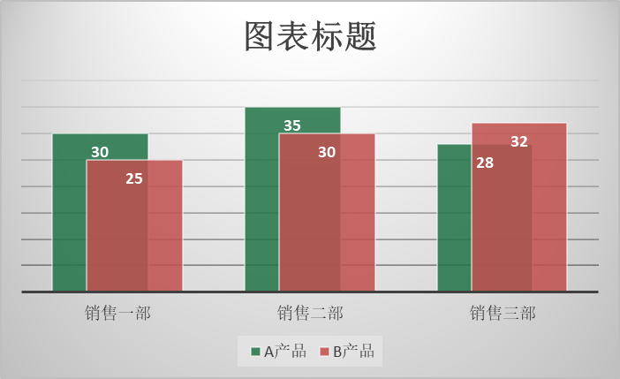

 | 部门 | A产品 | B产品
 | 销售一部 | 30 | 25
 | 销售二部 | 35 | 30
 | 销售三部 | 28 | 32

答案
 |  | 课后小练习

任务：
 | 利用数据生成图表，使用样式模板美化图表（使用样式4），调整重叠比例使柱形重叠65%，完成效果如右图所示。

 | 部门 | A产品 | B产品
 | 销售一部 | 30 | 25
 | 销售二部 | 35 | 30
 | 销售三部 | 28 | 32

